LevelC_电能量市场出清电价
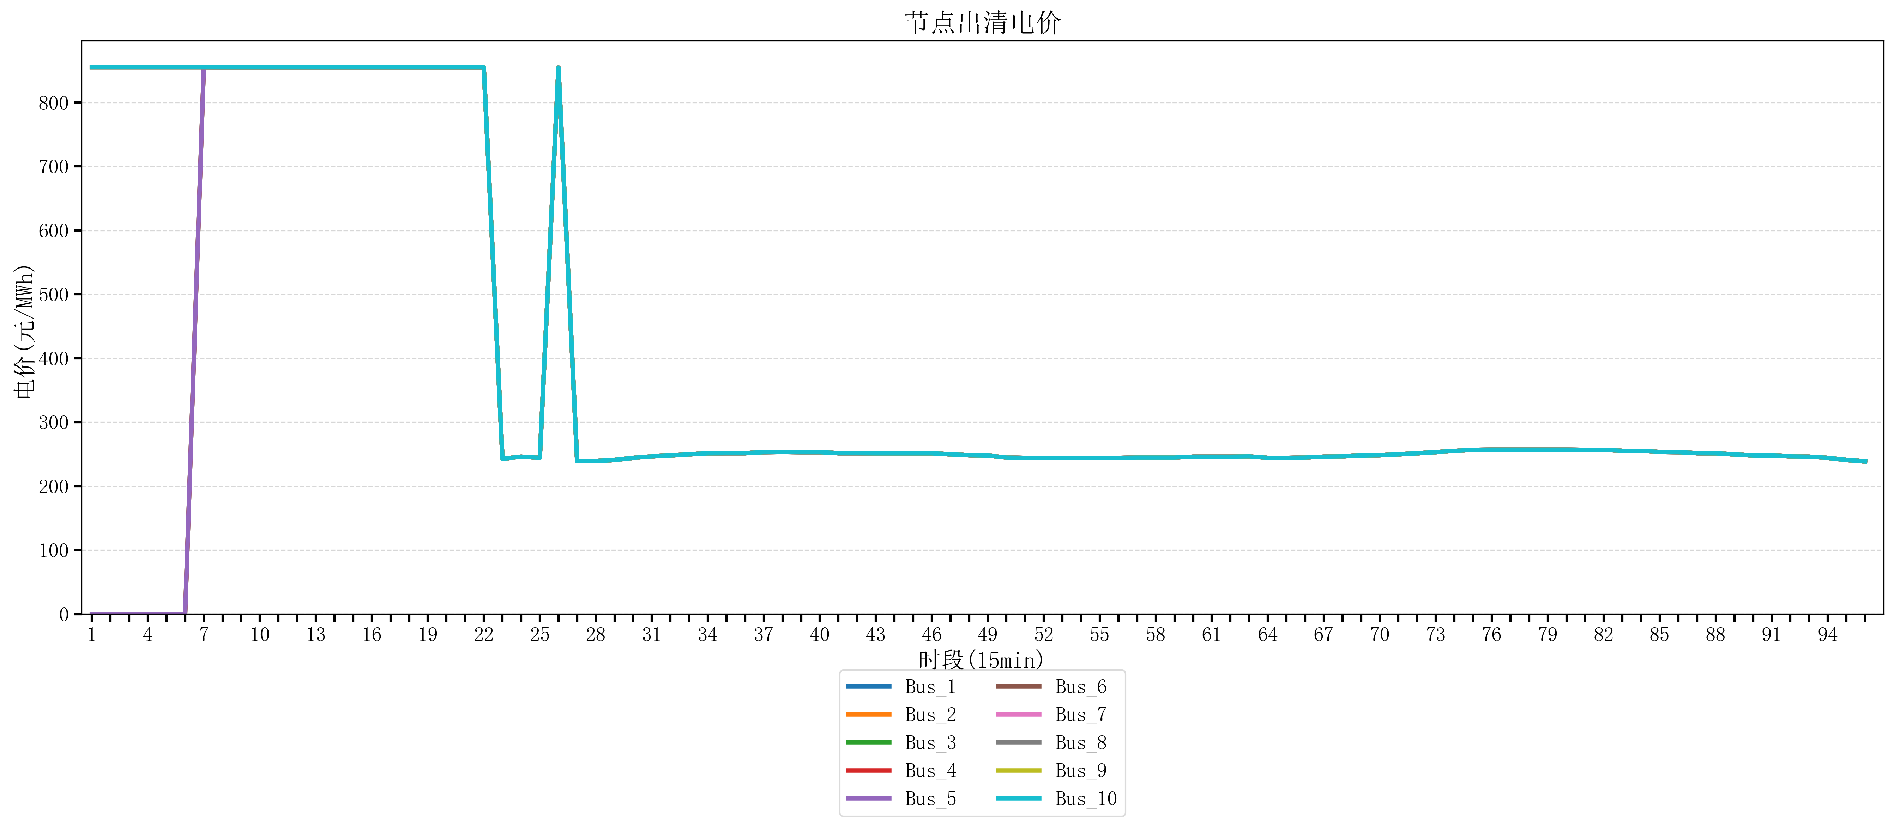
节点编号 | 电价类型 | 时段1 | 时段2 | 时段3 | 时段4 | 时段5 | 时段6 | 时段7 | 时段8 | 时段9 | 时段10 | 时段11 | 时段12 | 时段13 | 时段14 | 时段15 | 时段16
id | price_type | t1 | t2 | t3 | t4 | t5 | t6 | t7 | t8 | t9 | t10 | t11 | t12 | t13 | t14 | t15 | t16
str | str | float64 | float64 | float64 | float64 | float64 | float64 | float64 | float64 | float64 | float64 | float64 | float64 | float64 | float64 | float64 | float64
Bus_1 | 电能量电价 | 854.96423368 | 854.96423368 | 854.96423368 | 854.96423368 | 854.96423368 | 854.96423368 | 854.96423368 | 854.88856 | 854.88856 | 854.88856 | 854.88856 | 854.88856 | 854.88856 | 854.88856 | 854.88856 | 854.88856
Bus_2 | 电能量电价 | 854.96423368 | 854.96423368 | 854.96423368 | 854.96423368 | 854.96423368 | 854.96423368 | 854.96423368 | 854.88856 | 854.88856 | 854.88856 | 854.88856 | 854.88856 | 854.88856 | 854.88856 | 854.88856 | 854.88856
Bus_3 | 电能量电价 | 854.96423368 | 854.96423368 | 854.96423368 | 854.96423368 | 854.96423368 | 854.96423368 | 854.96423368 | 854.88856 | 854.88856 | 854.88856 | 854.88856 | 854.88856 | 854.88856 | 854.88856 | 854.88856 | 854.88856
Bus_4 | 电能量电价 | 854.96423368 | 854.96423368 | 854.96423368 | 854.96423368 | 854.96423368 | 854.96423368 | 854.96423368 | 854.88856 | 854.88856 | 854.88856 | 854.88856 | 854.88856 | 854.88856 | 854.88856 | 854.88856 | 854.88856
Bus_5 | 电能量电价 | 854.96423368 | 854.96423368 | 854.96423368 | 854.96423368 | 854.96423368 | 854.96423368 | 854.96423368 | 854.88856 | 854.88856 | 854.88856 | 854.88856 | 854.88856 | 854.88856 | 854.88856 | 854.88856 | 854.88856
Bus_6 | 电能量电价 | 854.96423368 | 854.96423368 | 854.96423368 | 854.96423368 | 854.96423368 | 854.96423368 | 854.96423368 | 854.88856 | 854.88856 | 854.88856 | 854.88856 | 854.88856 | 854.88856 | 854.88856 | 854.88856 | 854.88856
Bus_7 | 电能量电价 | 854.96423368 | 854.96423368 | 854.96423368 | 854.96423368 | 854.96423368 | 854.96423368 | 854.96423368 | 854.88856 | 854.88856 | 854.88856 | 854.88856 | 854.88856 | 854.88856 | 854.88856 | 854.88856 | 854.88856
Bus_8 | 电能量电价 | 854.96423368 | 854.96423368 | 854.96423368 | 854.96423368 | 854.96423368 | 854.96423368 | 854.96423368 | 854.88856 | 854.88856 | 854.88856 | 854.88856 | 854.88856 | 854.88856 | 854.88856 | 854.88856 | 854.88856
Bus_9 | 电能量电价 | 854.96423368 | 854.96423368 | 854.96423368 | 854.96423368 | 854.96423368 | 854.96423368 | 854.96423368 | 854.88856 | 854.88856 | 854.88856 | 854.88856 | 854.88856 | 854.88856 | 854.88856 | 854.88856 | 854.88856
Bus_10 | 电能量电价 | 854.96423368 | 854.96423368 | 854.96423368 | 854.96423368 | 854.96423368 | 854.96423368 | 854.96423368 | 854.88856 | 854.88856 | 854.88856 | 854.88856 | 854.88856 | 854.88856 | 854.88856 | 854.88856 | 854.88856
Bus_11 | 电能量电价 | 854.96423368 | 854.96423368 | 854.96423368 | 854.96423368 | 854.96423368 | 854.96423368 | 854.96423368 | 854.88856 | 854.88856 | 854.88856 | 854.88856 | 854.88856 | 854.88856 | 854.88856 | 854.88856 | 854.88856
Bus_12 | 电能量电价 | 854.96423368 | 854.96423368 | 854.96423368 | 854.96423368 | 854.96423368 | 854.96423368 | 854.96423368 | 854.88856 | 854.88856 | 854.88856 | 854.88856 | 854.88856 | 854.88856 | 854.88856 | 854.88856 | 854.88856
Bus_13 | 电能量电价 | 854.96423368 | 854.96423368 | 854.96423368 | 854.96423368 | 854.96423368 | 854.96423368 | 854.96423368 | 854.88856 | 854.88856 | 854.88856 | 854.88856 | 854.88856 | 854.88856 | 854.88856 | 854.88856 | 854.88856
Bus_14 | 电能量电价 | 854.96423368 | 854.96423368 | 854.96423368 | 854.96423368 | 854.96423368 | 854.96423368 | 854.96423368 | 854.88856 | 854.88856 | 854.88856 | 854.88856 | 854.88856 | 854.88856 | 854.88856 | 854.88856 | 854.88856
Bus_15 | 电能量电价 | 854.96423368 | 854.96423368 | 854.96423368 | 854.96423368 | 854.96423368 | 854.96423368 | 854.96423368 | 854.88856 | 854.88856 | 854.88856 | 854.88856 | 854.88856 | 854.88856 | 854.88856 | 854.88856 | 854.88856
Bus_16 | 电能量电价 | 854.96423368 | 854.96423368 | 854.96423368 | 854.96423368 | 854.96423368 | 854.96423368 | 854.96423368 | 854.88856 | 854.88856 | 854.88856 | 854.88856 | 854.88856 | 854.88856 | 854.88856 | 854.88856 | 854.88856
Bus_17 | 电能量电价 | 854.96423368 | 854.96423368 | 854.96423368 | 854.96423368 | 854.96423368 | 854.96423368 | 854.96423368 | 854.88856 | 854.88856 | 854.88856 | 854.88856 | 854.88856 | 854.88856 | 854.88856 | 854.88856 | 854.88856
Bus_18 | 电能量电价 | 854.96423368 | 854.96423368 | 854.96423368 | 854.96423368 | 854.96423368 | 854.96423368 | 854.96423368 | 854.88856 | 854.88856 | 854.88856 | 854.88856 | 854.88856 | 854.88856 | 854.88856 | 854.88856 | 854.88856
Bus_19 | 电能量电价 | 854.96423368 | 854.96423368 | 854.96423368 | 854.96423368 | 854.96423368 | 854.96423368 | 854.96423368 | 854.88856 | 854.88856 | 854.88856 | 854.88856 | 854.88856 | 854.88856 | 854.88856 | 854.88856 | 854.88856
Bus_20 | 电能量电价 | 854.96423368 | 854.96423368 | 854.96423368 | 854.96423368 | 854.96423368 | 854.96423368 | 854.96423368 | 854.88856 | 854.88856 | 854.88856 | 854.88856 | 854.88856 | 854.88856 | 854.88856 | 854.88856 | 854.88856
Bus_21 | 电能量电价 | 854.96423368 | 854.96423368 | 854.96423368 | 854.96423368 | 854.96423368 | 854.96423368 | 854.96423368 | 854.88856 | 854.88856 | 854.88856 | 854.88856 | 854.88856 | 854.88856 | 854.88856 | 854.88856 | 854.88856
Bus_22 | 电能量电价 | 854.96423368 | 854.96423368 | 854.96423368 | 854.96423368 | 854.96423368 | 854.96423368 | 854.96423368 | 854.88856 | 854.88856 | 854.88856 | 854.88856 | 854.88856 | 854.88856 | 854.88856 | 854.88856 | 854.88856
Bus_23 | 电能量电价 | 854.96423368 | 854.96423368 | 854.96423368 | 854.96423368 | 854.96423368 | 854.96423368 | 854.96423368 | 854.88856 | 854.88856 | 854.88856 | 854.88856 | 854.88856 | 854.88856 | 854.88856 | 854.88856 | 854.88856
Bus_24 | 电能量电价 | 854.96423368 | 854.96423368 | 854.96423368 | 854.96423368 | 854.96423368 | 854.96423368 | 854.96423368 | 854.88856 | 854.88856 | 854.88856 | 854.88856 | 854.88856 | 854.88856 | 854.88856 | 854.88856 | 854.88856
Bus_25 | 电能量电价 | 854.96423368 | 854.96423368 | 854.96423368 | 854.96423368 | 854.96423368 | 854.96423368 | 854.96423368 | 854.88856 | 854.88856 | 854.88856 | 854.88856 | 854.88856 | 854.88856 | 854.88856 | 854.88856 | 854.88856
Bus_26 | 电能量电价 | 854.96423368 | 854.96423368 | 854.96423368 | 854.96423368 | 854.96423368 | 854.96423368 | 854.96423368 | 854.88856 | 854.88856 | 854.88856 | 854.88856 | 854.88856 | 854.88856 | 854.88856 | 854.88856 | 854.88856
Bus_27 | 电能量电价 | 854.96423368 | 854.96423368 | 854.96423368 | 854.96423368 | 854.96423368 | 854.96423368 | 854.96423368 | 854.88856 | 854.88856 | 854.88856 | 854.88856 | 854.88856 | 854.88856 | 854.88856 | 854.88856 | 854.88856
Bus_28 | 电能量电价 | 854.96423368 | 854.96423368 | 854.96423368 | 854.96423368 | 854.96423368 | 854.96423368 | 854.96423368 | 854.88856 | 854.88856 | 854.88856 | 854.88856 | 854.88856 | 854.88856 | 854.88856 | 854.88856 | 854.88856
Bus_29 | 电能量电价 | 854.96423368 | 854.96423368 | 854.96423368 | 854.96423368 | 854.96423368 | 854.96423368 | 854.96423368 | 854.88856 | 854.88856 | 854.88856 | 854.88856 | 854.88856 | 854.88856 | 854.88856 | 854.88856 | 854.88856
Bus_30 | 电能量电价 | 854.96423368 | 854.96423368 | 854.96423368 | 854.96423368 | 854.96423368 | 854.96423368 | 854.96423368 | 854.88856 | 854.88856 | 854.88856 | 854.88856 | 854.88856 | 854.88856 | 854.88856 | 854.88856 | 854.88856
Bus_31 | 电能量电价 | 854.96423368 | 854.96423368 | 854.96423368 | 854.96423368 | 854.96423368 | 854.96423368 | 854.96423368 | 854.88856 | 854.88856 | 854.88856 | 854.88856 | 854.88856 | 854.88856 | 854.88856 | 854.88856 | 854.88856
Bus_32 | 电能量电价 | 854.96423368 | 854.96423368 | 854.96423368 | 854.96423368 | 854.96423368 | 854.96423368 | 854.96423368 | 854.88856 | 854.88856 | 854.88856 | 854.88856 | 854.88856 | 854.88856 | 854.88856 | 854.88856 | 854.88856
Bus_33 | 电能量电价 | 854.96423368 | 854.96423368 | 854.96423368 | 854.96423368 | 854.96423368 | 854.96423368 | 854.96423368 | 854.88856 | 854.88856 | 854.88856 | 854.88856 | 854.88856 | 854.88856 | 854.88856 | 854.88856 | 854.88856
Bus_34 | 电能量电价 | 854.96423368 | 854.96423368 | 854.96423368 | 854.96423368 | 854.96423368 | 854.96423368 | 854.96423368 | 854.88856 | 854.88856 | 854.88856 | 854.88856 | 854.88856 | 854.88856 | 854.88856 | 854.88856 | 854.88856
Bus_35 | 电能量电价 | 854.96423368 | 854.96423368 | 854.96423368 | 854.96423368 | 854.96423368 | 854.96423368 | 854.96423368 | 854.88856 | 854.88856 | 854.88856 | 854.88856 | 854.88856 | 854.88856 | 854.88856 | 854.88856 | 854.88856
Bus_36 | 电能量电价 | 854.96423368 | 854.96423368 | 854.96423368 | 854.96423368 | 854.96423368 | 854.96423368 | 854.96423368 | 854.88856 | 854.88856 | 854.88856 | 854.88856 | 854.88856 | 854.88856 | 854.88856 | 854.88856 | 854.88856
Bus_37 | 电能量电价 | 854.96423368 | 854.96423368 | 854.96423368 | 854.96423368 | 854.96423368 | 854.96423368 | 854.96423368 | 854.88856 | 854.88856 | 854.88856 | 854.88856 | 854.88856 | 854.88856 | 854.88856 | 854.88856 | 854.88856
Bus_38 | 电能量电价 | 854.96423368 | 854.96423368 | 854.96423368 | 854.96423368 | 854.96423368 | 854.96423368 | 854.96423368 | 854.88856 | 854.88856 | 854.88856 | 854.88856 | 854.88856 | 854.88856 | 854.88856 | 854.88856 | 854.88856
Bus_39 | 电能量电价 | 854.96423368 | 854.96423368 | 854.96423368 | 854.96423368 | 854.96423368 | 854.96423368 | 854.96423368 | 854.88856 | 854.88856 | 854.88856 | 854.88856 | 854.88856 | 854.88856 | 854.88856 | 854.88856 | 854.88856
Bus_40 | 电能量电价 | 854.96423368 | 854.96423368 | 854.96423368 | 854.96423368 | 854.96423368 | 854.96423368 | 854.96423368 | 854.88856 | 854.88856 | 854.88856 | 854.88856 | 854.88856 | 854.88856 | 854.88856 | 854.88856 | 854.88856
Bus_41 | 电能量电价 | 854.96423368 | 854.96423368 | 854.96423368 | 854.96423368 | 854.96423368 | 854.96423368 | 854.96423368 | 854.88856 | 854.88856 | 854.88856 | 854.88856 | 854.88856 | 854.88856 | 854.88856 | 854.88856 | 854.88856
Bus_42 | 电能量电价 | 854.96423368 | 854.96423368 | 854.96423368 | 854.96423368 | 854.96423368 | 854.96423368 | 854.96423368 | 854.88856 | 854.88856 | 854.88856 | 854.88856 | 854.88856 | 854.88856 | 854.88856 | 854.88856 | 854.88856
Bus_43 | 电能量电价 | 854.96423368 | 854.96423368 | 854.96423368 | 854.96423368 | 854.96423368 | 854.96423368 | 854.96423368 | 854.88856 | 854.88856 | 854.88856 | 854.88856 | 854.88856 | 854.88856 | 854.88856 | 854.88856 | 854.88856
Bus_44 | 电能量电价 | 854.96423368 | 854.96423368 | 854.96423368 | 854.96423368 | 854.96423368 | 854.96423368 | 854.96423368 | 854.88856 | 854.88856 | 854.88856 | 854.88856 | 854.88856 | 854.88856 | 854.88856 | 854.88856 | 854.88856
Bus_1 | 阻塞电价 | -4.2054192067E-13 | -4.2054192067E-13 | -4.2054192067E-13 | -4.2054192067E-13 | -4.2054192067E-13 | -4.2054192067E-13 | 0 | 0 | 0 | 0 | 0 | 0 | 0 | 0 | 0 | 0
Bus_2 | 阻塞电价 | -4.2054192067E-13 | -4.2054192067E-13 | -4.2054192067E-13 | -4.2054192067E-13 | -4.2054192067E-13 | -4.2054192067E-13 | 0 | 0 | 0 | 0 | 0 | 0 | 0 | 0 | 0 | 0
...

LevelC_电力电量平衡表单
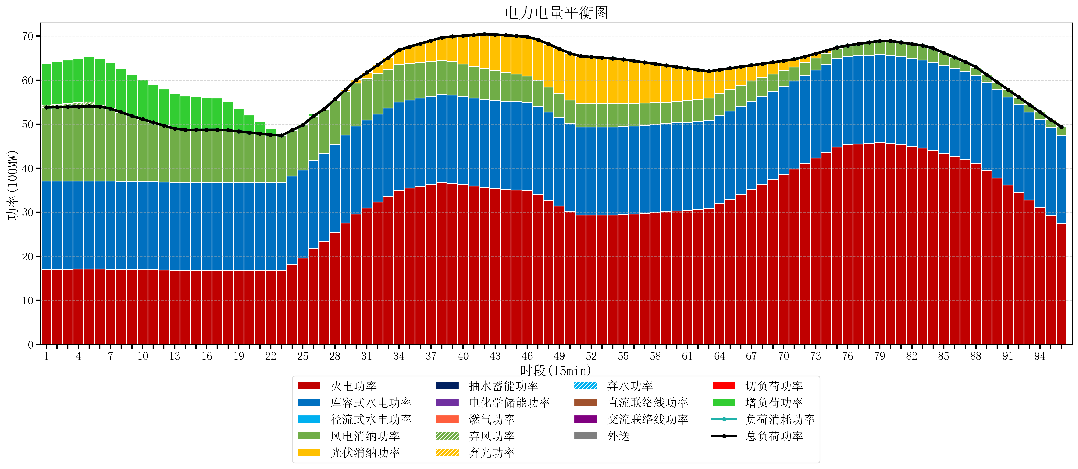
元件名称 | 时段1 | 时段2 | 时段3 | 时段4 | 时段5 | 时段6 | 时段7 | 时段8 | 时段9 | 时段10 | 时段11 | 时段12 | 时段13 | 时段14 | 时段15 | 时段16 | 时段17
name | t1 | t2 | t3 | t4 | t5 | t6 | t7 | t8 | t9 | t10 | t11 | t12 | t13 | t14 | t15 | t16 | t17
str | float64 | float64 | float64 | float64 | float64 | float64 | float64 | float64 | float64 | float64 | float64 | float64 | float64 | float64 | float64 | float64 | float64
火电功率 | 17.090526316 | 17.093584488 | 17.096642659 | 17.099700831 | 17.102759003 | 17.100055402 | 17.076698061 | 17.034393352 | 16.992088643 | 16.954775623 | 16.919224377 | 16.88367313 | 16.848121884 | 16.834443213 | 16.834825485 | 16.835207756 | 16.835590028
库容式水电功率 | 20 | 20 | 20 | 20 | 20 | 20 | 20 | 20 | 20 | 20 | 20 | 20 | 20 | 20 | 20 | 20 | 20
径流式水电功率 | 0 | 0 | 0 | 0 | 0 | 0 | 0 | 0 | 0 | 0 | 0 | 0 | 0 | 0 | 0 | 0 | 0
风电消纳功率 | 16.72 | 16.778105263 | 16.836210526 | 16.894315789 | 16.952421053 | 16.901052632 | 16.457263158 | 15.653473684 | 14.849684211 | 14.140736842 | 13.465263158 | 12.789789474 | 12.114315789 | 11.854421053 | 11.861684211 | 11.868947368 | 11.876210526
光伏消纳功率 | 0 | 0 | 0 | 0 | 0 | 0 | 0 | 0 | 0 | 0 | 0 | 0 | 0 | 0 | 0 | 0 | 0
抽水蓄能功率 | 0 | 0 | 0 | 0 | 0 | 0 | 0 | 0 | 0 | 0 | 0 | 0 | 0 | 0 | 0 | 0 | 0
电化学储能功率 | 0 | 0 | 0 | 0 | 0 | 0 | 0 | 0 | 0 | 0 | 0 | 0 | 0 | 0 | 0 | 0 | 0
燃气功率 | 0 | 0 | 0 | 0 | 0 | 0 | 0 | 0 | 0 | 0 | 0 | 0 | 0 | 0 | 0 | 0 | 0
直流联络线功率 | 0 | 0 | 0 | 0 | 0 | 0 | 0 | 0 | 0 | 0 | 0 | 0 | 0 | 0 | 0 | 0 | 0
交流联络线功率 | 0 | 0 | 0 | 0 | 0 | 0 | 0 | 0 | 0 | 0 | 0 | 0 | 0 | 0 | 0 | 0 | 0
负荷消耗功率 | 53.810526316 | 53.871689751 | 53.932853186 | 53.99401662 | 54.055180055 | 54.001108033 | 53.533961219 | 52.687867036 | 51.841772853 | 51.095512465 | 50.384487535 | 49.673462604 | 48.962437673 | 48.688864266 | 48.696509695 | 48.704155125 | 48.711800554
外送 | 0 | 0 | 0 | 0 | 0 | 0 | 0 | 0 | 0 | 0 | 0 | 0 | 0 | 0 | 0 | 0 | 0
总负荷功率 | 53.810526316 | 53.871689751 | 53.932853186 | 53.99401662 | 54.055180055 | 54.001108033 | 53.533961219 | 52.687867036 | 51.841772853 | 51.095512465 | 50.384487535 | 49.673462604 | 48.962437673 | 48.688864266 | 48.696509695 | 48.704155125 | 48.711800554
弃风功率 | 0.52 | 0.63621052632 | 0.75242105263 | 0.86863157895 | 0.98484210526 | 0.36 | 0 | 0 | 0 | 0 | 0 | 0 | 0 | 0 | 0 | 0 | 0
弃光功率 | 0 | 0 | 0 | 0 | 0 | 0 | 0 | 0 | 0 | 0 | 0 | 0 | 0 | 0 | 0 | 0 | 0
弃水功率 | 0 | 0 | 0 | 0 | 0 | 0 | 0 | 0 | 0 | 0 | 0 | 0 | 0 | 0 | 0 | 0 | 0
切负荷功率 | 0 | 0 | 0 | 0 | 0 | 0 | 0 | 0 | 0 | 0 | 0 | 0 | 0 | 0 | 0 | 0 | 0
增负荷功率 | 9.4223497628 | 9.6540943273 | 9.8858388918 | 10.117583456 | 10.349328021 | 10.614168545 | 10.48818399 | 9.9832520666 | 9.478320143 | 9.0732220144 | 8.7033593428 | 8.3334966713 | 7.9636339998 | 7.719726876 | 7.5567911757 | 7.3938554755 | 7.2309197752

